상품제안서
랑스 무광 롱머그 445ml | 상품코드: S12041

 |  |  |  |  |  |  | 02-713-8555 | www.synergygift.co.kr
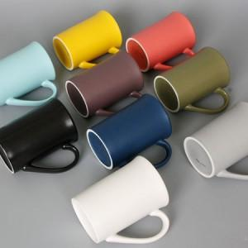 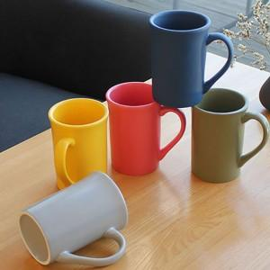 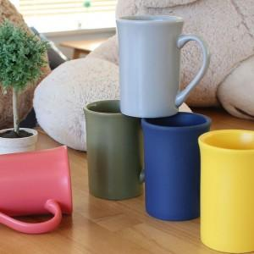

【상세/제작정보】 | <p><span style="font-size: 14pt;">전사 1도 인쇄 - 1도 전사지 부착 후 가마고온 소성방식</span></p><p><span style="font-size: 14pt;">실크 1도 인쇄 - 일반 잉크 인쇄​&nbsp;</span></p>

【인쇄/포장옵션】 | 실크, 전사1도인쇄 / 1P기본케이스

【공급단가】 | 수량 | 100~ | 300~ | 500~ | 1,000~ | 3,000~
*VAT별도 | 단가 | 3,880원 | 3,820원 | 3,730원 | 3,580원 | 3,430원

【상품 URL】 | https://www.synergygift.co.kr:443/src/goods_detail.php?gdno=15726

